Feuil1


Vente d'articles promotionnels
Voici les régions ciblées par la vente d'articles promotionnels :
- Saguenay–Lac-Saint-Jean/ Chibougamau-Chapais - Sud du Québec - Laurentides
- Nord du Québec - Lanaudière - Québec
- Abitibi-Témiscamingue - Outaouais
- Bas Saint-Laurent - Montréal

Région de la Côte-Nord : Vente par l’Association forestière de la Côte-Nord : www.afcn.qc.ca
Région de la Gaspésie : vente par l’Association forestière de la Gaspésie : http://afgaspesie.org/
Région de la Maurice : Vente par l’Association forestière de la Vallée du Saint-Maurice : https://afvsm.qc.ca/

Articles disponibles |  | Grandeur | Quantité | Prix (taxes incluses) | Total
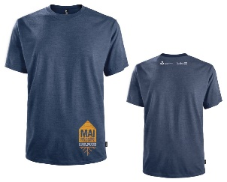 | T-Shirt HOMME | P |  | 30.00 $ | 0.00 $
 |  | M |  | 30.00 $ | 0.00 $
 |  | L |  | 30.00 $ | 0.00 $
 |  | XL |  | 30.00 $ | 0.00 $
 |  | XXL |  | 30.00 $ | 0.00 $
 |  | XXXL |  | 30.00 $ | 0.00 $
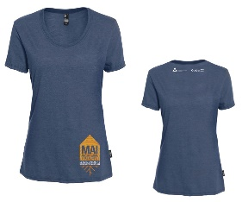 | T-Shirt FEMME | TP |  | 30.00 $ | 0.00 $
 |  | P |  | 30.00 $ | 0.00 $
 |  | M |  | 30.00 $ | 0.00 $
 |  | L |  | 30.00 $ | 0.00 $
 |  | XL |  | 30.00 $ | 0.00 $
 |  | XXL |  | 30.00 $ | 0.00 $
1
 | Bouteille eau en inox |  |  | 25.00 $ | 0.00 $
 | Grattoir BBQ en bois |  |  | 15.00 $ | 0.00 $
 | Sac fruits et légumes | Grand format |  | 12.00 $ | 0.00 $
2
 | Bandeau tube | Taille unique |  | 15.00 $ | 0.00 $
 | Casquette modèle #1 | Taille unique |  | 20.00 $ | 0.00 $
 | Casquette modèle #2 | Taille unique |  | 20.00 $ | 0.00 $
 | Serviette en microfibre |  |  | 12.00 $ | 0.00 $
Les coûts de livraison sont aux frais de l'acheteur. Vous devez fournir un numéro Puro ou Dicom. |  |  | TOTAL DÛ |  | 0.00 $
Vous devez enregistrer votre fichier sur votre ordinateur et nous le retourner.

DATE DE LA COMMANDE : Vendredi 27 mars 2020
*Date limite pour commander
Les commandes seront livrées
dans la première semaine de mai.
Nom
Organisation
Adresse
Ville
Téléphone
Numéro # Purolator ou Dicom

Retournez votre formulaire et libellez votre chèque à:
Association forestière Saguenay–Lac-St-Jean
3633, rue Panet, bureau 101, Jonquière (Québec) G7X 8T7
Téléphone: 418 695-1787, poste 245 Télécopieur: 418 695-7474
info@afsaglac.com

